表紙
※社外秘！！！

勤怠管理 詳細設計書

 | 第1版
 | 2023-11-10

 |  | 承 認 | 査 閲 | 作成

2.クラス構成図
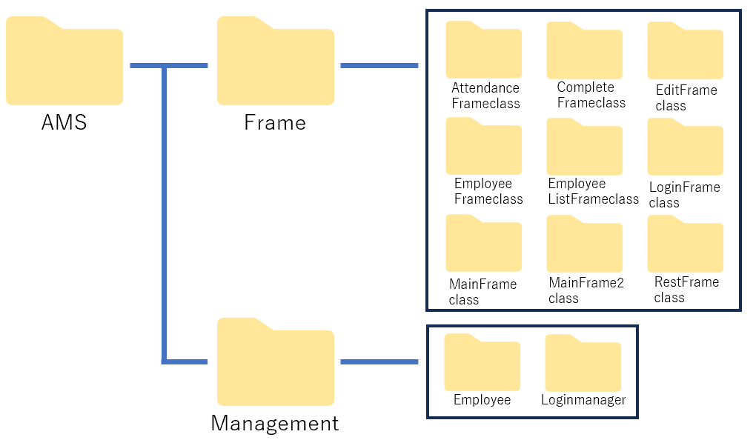
ドキュメント名 |  | システム名 | 版 | 日付 | 作成者
勤怠管理 詳細設計書 |  | 勤怠管理システム | 1 | 2023-11-10 | 山田

 | 勤怠管理システムの機能は以下のクラスで実現する。

3.クラス詳細
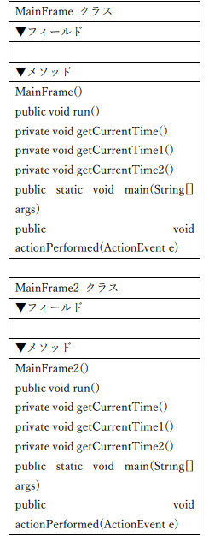
ドキュメント名 |  |  |  | システム名 |  | 版 | 日付 | 作成者
勤怠管理 詳細設計書 |  |  |  | 勤怠管理システム |  | 1 | 2023-11-10 | 三嶋/山田

No. | モジュール／クラス名 | 可視性 | 基底クラス名 |  | クラス概要
1 | AttendanceFrame | public |  |  | 社員用の出退勤選択画面を表示する処理
2 | CompleteFrame | public |  |  | 出退勤などのアクション完了を表示する処理
3 | EditFrame | public |  |  | 管理者の出退勤等の編集処理
4 | EditFrame | public |  |  | 従業員の情報を格納する処理
5 | EmployeeFrame | public |  |  | 社員のリストを選択する処理
6 | EmployeeListFrame | public |  |  | 社員のメールや出勤状況を確認する処理
7 | LoginFrame | public |  |  | ログイン画面を表示する処理
8 | LoginManager | public |  |  | ログインの状態を管理する処理
9 | MainFrame | public |  |  | 管理者用のホーム画面を表示する処理
10 | MainFrame1 | public |  |  | 社員用のホーム画面を表示する処理
11 | RestFrame | public |  |  | 社員用の休憩画面を表示する処理

5.1.管理者(Admin)画面処理
ドキュメント名 | システム名 | 版 | 日付 | 作成者
勤怠管理 詳細設計書 | 勤怠管理システム | 1 | 2023-11-10 | 山田
管理者(Admin)の画面処理

LoginFrame
MainFrame
EmployeeListFrame
EmployeeFrame
EditFrame
CompleteFrama

ID、パスワード入力後、「ログイン」ボタン

setVisible (Window可視化)

「社員一覧」ボタン

「戻る」ボタン

「戻る」ボタン
「編集する」ボタン
「社員」ボタン

「戻る」ボタン
「出勤」「退勤」「休憩開始」 「休憩終了」ボタン

「OK」ボタン

5.2.ゲストユーザー画面処理
ドキュメント名 | システム名 | 版 | 日付 | 作成者
勤怠管理 詳細設計書 | 勤怠管理システム | 1 | 2023-11-10 | 山田
ゲストユーザーの画面処理

LoginFrame
MainFrame2
EmployeeListFrame
AttemdanceFrame
RestFrame
EmployeeFrame
CompleteFrame

「ゲスト」ボタン

setVisible (Window可視化)
「社員一覧」ボタン

「戻る」ボタン

「戻る」ボタン
「出退勤」ボタン

「戻る」ボタン

「休憩」ボタン

「戻る」ボタン

「出勤」「退勤」ボタン
「休憩開始」「休憩終了」
ボタン

「社員」ボタン
「OK」ボタン

